¿
CTE HS4 SUMINISTRO DE AGUA | Calculo de redes de distribución de agua fria y caliente |  | Versión v.3.1 Diciembre 2019

Tan solo es necesario introducir datos en las casillas en color blanco. |  | Nota: La presente aplicación se proporciona bajo una licencia Creative Commons "tal cual", sin garantías implícitas o explícitas. Bajo ninguna circunstancia el autor se responsabiliza de su uso.
El resto de celdas indican los resultados de calculo

PROCESO DE CALCULO

Consumos tipo:
PASO 1: Datos generales de la instalación .
PASO 2: Consumos TIPO de agua fría y caliente según CTE-HS4.
PASO 3: Establecer número de unidades de cada consumo tipo
 |  | Actualizaciones y otras herramientas:

 |  | Autor: Oscar Redondo Rivera
 |  | o.redondo.rivera@gmail.com

Agua Fría
Agua Caliente

Cálculo tramos AF
Cálculo tramos ACS

Grupo presión AF
Cálculo retorno ACS

Resumen de cálculo

Grupo AF
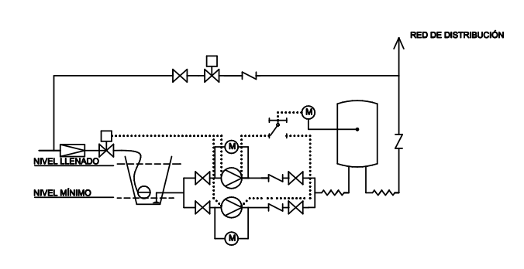
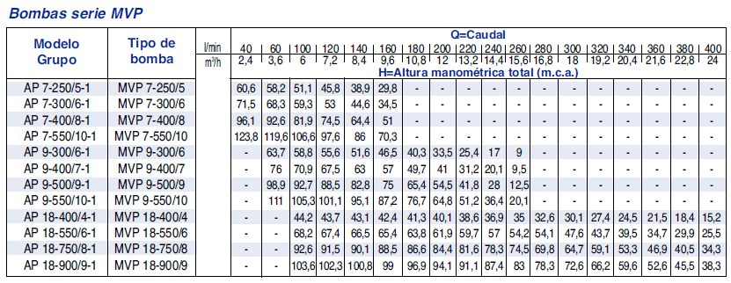
GRUPO DE PRESIÓN AGUA FRÍA |  | EQUIPOS DE CAUDAL VARIABLE |  |  |  | Grupos EBARA AP-MVP | http://www.ebara.es/productos/bombas-centrifugas-verticales/mvp/
 |  |  |  |  |  | Grupos EBARA 1 bomba
Número consumos tipo | 25
Caudal simutaneo total | 3.14 l/s | 188 l/min | 11.30 m3/h

Perdida de carga lineal | 6.32 mca |  | 16.65%
Altura geométrica | 17.00 m |  | 44.77%
Presion residual | 1.00 bar | 10.20 mca | 26.86%
Altura de aspiración | 1.00 m |  | 2.63%
Coeficiente seguridad | 1.10
Perdida TOTAL | 37.97 mca | 3.72 bar

Deposito de regulación CTE-HS4 (opcional)

Volumen 15min uso | 2,824 litros
Volumen 20min uso | 3,765 litros
 |  |  |  | Medición de tuberías
Deposito de regulación CAM | Orden 2.106 |  |  | Dim (mm) | Long (m)

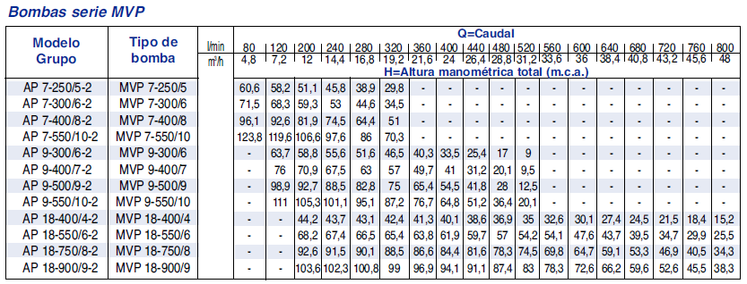
Volumen recomendable | 1,300 litros |  |  | 12 | 0.00
 |  |  |  | 16 | 0.00 | Grupos EBARA 2 bombas
Grupo de presión caudal variable |  |  |  | 20 | 0.00

Número de bombas | 2 | Mínimo: | 2 | 25 | 0.00
Bombas en reserva | 1 | UNE 149202:2013 |  | 32 | 0.00

Presión mínima (arranque) | 37.97 mca | 3.72 bar |  | 40 | 0.00
Presión maxima (parada) | 68.57 mca | 6.72 bar |  | 50 | 22.00
Caudal xUd bomba | 1.88 l/s | 6.78 m3/h | 113 l/min | 63 | 0.00

Mínimo bomba individual | 60% | 113 l/min |  | 75 | 0.00
Coeficiente seguridad | 1.1 |  |  | 90 | 0.00
Potencia min xUd bomba | 0.92 kW | 1.25 CV |  | 110 | 0.00
 |  |  |  | 125 | 0.00
Acumulador de membrana | s/ UNE 149202:2013 |  |  | 140 | 0.00

Volumen deposito | 200 l | o según fabricante |  | 160 | 0.00

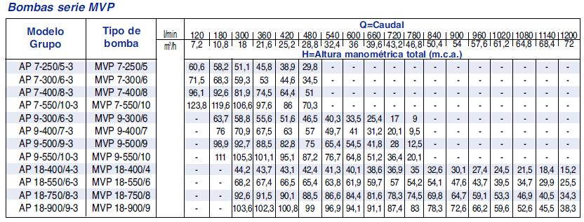
CRITERIO DE SELECCIÓN | 1.- CAUDAL Y PERDIDA DE CARGA TOTAL DEL CONJUNTO DE BOMBAS |  |  |  |  | Grupos EBARA 3 bombas
 | 2.- 1 BOMBA DEL CONJUNTO 60% DEL CAUDAL Y PERDIDA DE CARGA TOTAL

Retorno ACS
RETORNO ACS

CRITERIO 1: Caudal mín. por columna 250 l/h |  |  | CRITERIO 2: 10% del Qsimultaneo |  |  |  |  |  | CRITERIO 3: Dif. Temp. Max. 3º |  |  |  |  | Caudal TOTAL | 0.93 m3/h | Bomba de recirculacion ACS | Wilo Stratos Z
Número columnas | 1 |  | Caudal suministro simultáneo |  |  |  | 2.59 l/s |  | Perdida térmica tramo más desfavorable |  |  |  | 110 W | Perdida de carga TOTAL | 2.10 mca | http://productfinder.wilo.com/be/en/c000000010002929a00040023/product.html#tab=1
Caudal mínimo TOTAL de retorno | 0.07 l/s |  | Caudal mínimo TOTAL de retorno |  |  |  | 0.26 l/s |  | Caudal mínimo TOTAL de retorno |  |  |  | 0.01 l/s
Caudal mínimo por columna CTE HS4 | 0.07 l/s |  | Caudal mínimo por columna CTE HS4 |  |  |  | 0.26 l/s |  | Caudal mínimo por columna CTE HS4 |  |  |  | 0.01 l/s

PEX (Polietileno reticulado)
serie 3,2

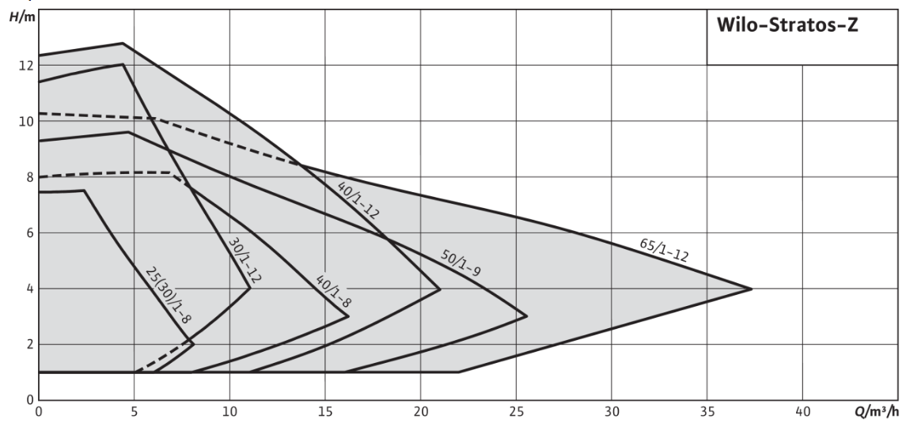
COLUMNAS | 1 | 2 | 3 | 4 | 5 | 6 | 7 | 8 | 9 | 10 | 11 | 12 | 13
Nº columna de retorno | 1 | A | A | A | A | A | A | A | A | A | A | A | A
Caudal por columna | 0.26 | A | A | A | A | A | A | A | A | A | A | A | A
Diámetro nominal columna | 32 | A | A | A | A | A | A | A | A | A | A | A | A
diámetro interior (mm) | 23.40 | A | A | A | A | A | A | A | A | A | A | A | A
Velocidad (m/s) | 0.60 | A | A | A | A | A | A | A | A | A | A | A | A
Perdida de carga (mca/m) | 0.02 | A | A | A | A | A | A | A | A | A | A | A | A
Longitud de tramo | 18
Tramo desfavorable | SI | NO | NO | NO | NO | NO | NO | NO | NO | NO | NO | NO | NO
Perdida de carga TOTAL (mca) | 0.56 | A | A | A | A | A | A | A | A | A | A | A | A
 | 0.56 | 0.00 | 0.00 | 0.00 | 0.00 | 0.00 | 0.00 | 0.00 | 0.00 | 0.00 | 0.00 | 0.00 | 0.00
TRAMO HORIZONTAL | 1
Caudal acumulado | 0.26 | A | A | A | A | A | A | A | A | A | A | A | A
Diámetro de recirculación acumulado | 32 | A | A | A | A | A | A | A | A | A | A | A | A
diámetro interior (mm) | 23.40 | A | A | A | A | A | A | A | A | A | A | A | A
Velocidad (m/s) | 0.60 | A | A | A | A | A | A | A | A | A | A | A | A
Perdida de carga (mca/m) | 0.02 | A | A | A | A | A | A | A | A | A | A | A | A
Longitud de tramo | 50
Tramo desfavorable | SI | SI | SI | SI | SI | SI | SI | SI | SI | SI | SI | SI | SI
Perdida de carga TOTAL (mca) | 1.55 | A | A | A | A | A | A | A | A | A | A | A | A
 | 1.55 | 0.00 | 0.00 | 0.00 | 0.00 | 0.00 | 0.00 | 0.00 | 0.00 | 0.00 | 0.00 | 0.00 | 0.00

